Kino-Kasse
Kino-Snacks

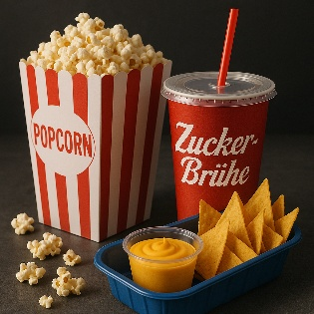
Snack | Preis in €
---
Popcorn | 3.50 €
Nachos | 4.00 €
Cola | 2.50 €
Wasser | 2.00 €
Schokolade | 3.00 €

Snack-Auswahl

Eisbecher
Eisbecher
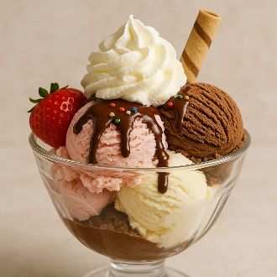
Snack | Preis in €
---
Amarena-Becher | 8.00 €
Spaghetti-Eis | 7.00 €
Banana-Split | 7.50 €
Cookie and Cream | 9.00 €
Sugar Free | 8.00 €

Snack-Auswahl | Zeile/Index |  | Ihre Auswahl:

Preis in € | Anzahl | Gesamt

 | Summe:

